Ejercicio 3
Código | https://colab.research.google.com/github/luisfelipetrj99/ARF_2022-2_EQUIPO_2/blob/main/Ejercicio_3_Tarea_4.ipynb#scrollTo=zozUPPpLy0A-

El modelo logístico que se aplico a los datos fue este

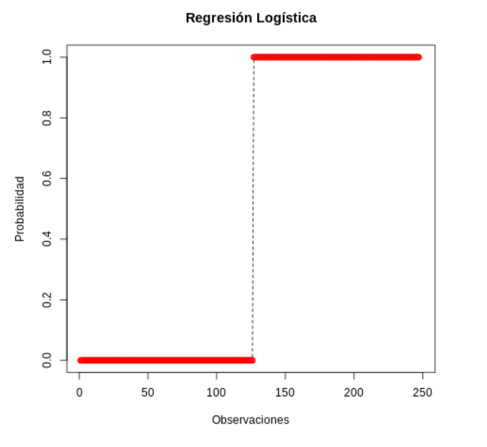
Obtuvimos los siguientes coeficientes de regresión |  | La gráfica de la regresión es la siguiente | La significacncia de la regresión es
Variable | Coeficiente |  | 1.31x10^-8
Liquid | -35.348 |  | Por lo que la regresión es significativa
Apalanc | 63.663
AñosCl | -7.861
Rentab | -395.216
Bancos | 8.519
PCP_CT | 47.308
Gop_SD | -73.761
RetrTMP | -9.272
PLP_PT | -102.053
IFAudit | 16.038
UO_VN | -124.528
AñoOper | -3.374
Intercepto | 86.097

